Übung8
 |  |  |  |  |  | Berechnen Sie den Anteil der Belegschaft an den einzelnen Abteilungen an der Gesamtbelegschaft in % ( 2 Nachkommastellen)! Berechnen Sie die Fehlquote der Abteilungen und der Gesamtbelegschaft in % (2 Nachkommastellen)! Sollte eine Abteilung eine Fehlquote über 15 % haben, soll die Meldung "Rücksprache" erfolgen! Für die Schnellen: Erstellen Sie ein Diagramm, das die Anzahl der Belegschaft und die Anzahl der Teilnehmer anzeigt.
Aufgabe

Abteilung | Belegschaft | Anteil an der Gesamtbeleg- schaft in % | Teilnehmer | Fehlquote in % | Meldung
Einkauf | 15 | 21.13% | 11 | 26.67% | rücksprache
Verwaltung | 24 | 33.80% | 17 | 29.17% | rücksprache
Verkauf | 23 | 32.39% | 20 | 13.04%
Lager | 9 | 12.68% | 8 | 11.11%
Gesamt | 71 |  | 56 | 21.13%

Lösung:

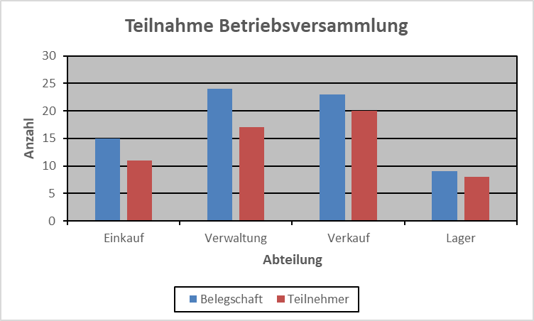
Diagramm Lösung:

11Ausbildungsvergütung
Ausbildungsvergütung
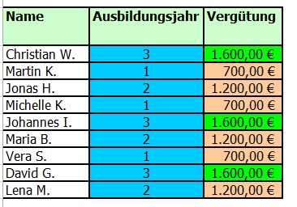
In diesem Betrieb erhalten Azubis
im 1. Lehrjahr 700,- EUR
im 2. Lehrjahr 1200,- EUR
im 3. Lehrjahr 1600,- EUR
Name | Ausbildungsjahr | Vergütung | Lösung:
Christian W. | 3
Martin K. | 1
Jonas H. | 2
Michelle K. | 1
Johannes I. | 3
Maria B. | 2

Vera S. | 1
David G. | 3
Lena M. | 2

12Weihnachtsgeld
Ermittlung der Weihnachtsprämie
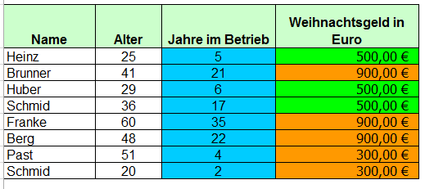
Wenn jemand im Betrieb mehr als 20 Jahre arbeitet, dann erhält er ein Weihnachtsgeld von 900,00 Euro, arbeitet er weniger als 5 Jahre erhält er nur 300,00 Euro, ansonsten 500,00 Euro.
Name | Alter | Jahre im Betrieb | Weihnachtsgeld in Euro | Lösung:
Heinz | 25 | 5
Brunner | 41 | 21
Huber | 29 | 6
Schmid | 36 | 17
Franke | 60 | 35
Berg | 48 | 22
Past | 51 | 4
Schmid | 20 | 2

Hoho Hoh! Fröhliche Weihnachten!

13Gehaltszuschlag

Gehaltserhöhung für Ältere
Vom Vorstand wurde Paul S. mitgeteilt, dass er den Mitarbeitern die älter als 49 Jahre alt sind einen Gehaltszuschlag von 5 % gewährt, falls sie älter als 55 sind sogar einen zuschlag von 7 % sonst keinen!
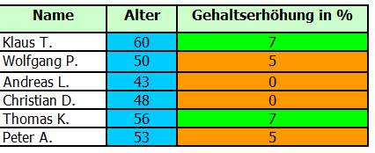
Name | Alter | Gehaltserhöhung in % | Lösung:
Klaus T. | 60
Wolfgang P. | 50
Andreas L. | 43
Christian D. | 48
Thomas K. | 56
Peter A. | 53

14Tarifvertrag
Abstimmung eines neuen Tarifvertrages

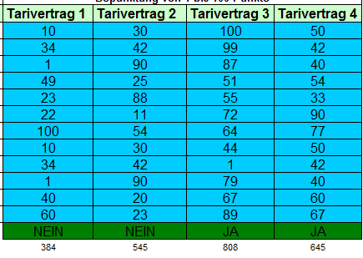
Paul S. und seine 11 Berater müssen einen neuen Tarifvertrag für seine Abteilung ansetzen.
Ab 600 Punkte wird der Tarifvertrag übernommen. Vier Tarifverträge sind vorgegeben.
Es soll "Ja" oder "Nein" erscheinen.
 | Bepunktung von 1 bis 100 Punkte |  |  |  | Lösung:
Name | Tarivertrag 1 | Tarivertrag 2 | Tarivertrag 3 | Tarivertrag 4
Paul S. | 10 | 30 | 100 | 50
Isabella S. | 34 | 42 | 99 | 42
Manuel K. | 1 | 90 | 87 | 40
Dieter F. | 49 | 25 | 51 | 54
Karina D. | 23 | 88 | 55 | 33
Samuel N. | 22 | 11 | 72 | 90
Nina J. | 100 | 54 | 64 | 77
Tanja K. | 10 | 30 | 44 | 50
Melanie F. | 34 | 42 | 1 | 42
Franziska R. | 1 | 90 | 79 | 40
Lukas H. | 40 | 20 | 67 | 60
Sabrina V. | 60 | 23 | 89 | 67

Ich bin gespannt, welcher der Tarifverträge gewählt wird!

15Hotel
Hotel Ermäßigung

Alter des Hotelgastes | Berechnung der Ermäßigung | Berechnung der Ermäßigung | In einem Hotel zahlen Erwachsene den vollen Preis und Jugendliche erhalten 50 % Ermäßigung. In Spalte C soll jetzt nur noch ausgegeben werden "50 % Ermäßigung", die übrigen Zellen bleiben leer.
33
5
65
11
16
17
18

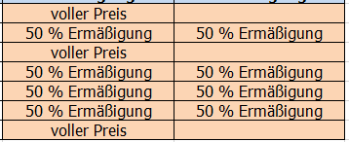
Lösung:

16Vergleich Zahlenreihen
Zahlenreihen vergleichen

Wert1 | Wert2 | Funktion
58 | 20 |  | In dieser Aufgabe sollen zwei Spalten (Spalte A und B) miteinander verglichen werden. In Spalte C soll ausgegeben werden, welche Spalte den größeren Wert enthält. Sind beide Werte gleich, so soll Spalte A als größere Spalte ausgegeben werden.
49 | 0
10 | 83
61 | 83
75 | 40
26 | 95
39 | 39
48 | 45
97 | 62
7 | 10
40 | 28

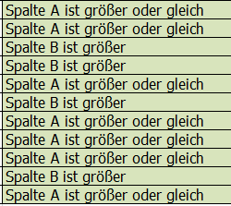
Lösung:

17Verschachtelte Wenn Funktion
 |  |  | Lösung:
1. Beispiel (ab 50 Arbeitnehmern Mittlere Firma, ab 1000 Mitarbeitern Großfirma, Sonst Kleinfirma)
Unternehmen | Mitarbeiter | Unternehmensart
Daimler AG | 100000 |  | Großfirma
Kohle OHG | 780 |  | Mittlere Firma
Midi AG | 999 |  | Mittlere Firma
Mini KG | 5 |  | Kleinfirma

2. Beispiel (Kind bis unter 14, Jugendlich bis unter 18, ab 18 Erwachsen)
Alter | Status
7 |  |  | Kind
44 |  |  | Erwachsen
17 |  |  | Jugendlich
13 |  |  | Kind
19 |  |  | Erwachsen

3. Beispiel (Schulnoten verteilen nach Punkteschlüssel der IHK)
Punkte | IHK-Note
29 |  |  | 6
IHK Schlüssel
0 bis 29 = 6
30 bis 49 = 5
50 bis 66 = 4
67 bis 80 = 3
81 bis 91 = 2
92 bis 100 = 1
45 |  |  | 5
81 |  |  | 2
67 |  |  | 3
92 |  |  | 1
91 |  |  | 2
67 |  |  | 3
66 |  |  | 4

4. Beispiel
Artikel | alkoholisch, alkoholfrei
Apfelsaft |  |  | alkoholfrei
Bier |  |  | alkoholisch
Karottensaft |  |  | alkoholfrei
Sekt |  |  | alkoholisch
Wein |  |  | alkoholisch

18Analyse
Analyse von Aktienwerten

 | aktueller Stand | kaufen bei | verkaufen bei | Meldung
BASF | 78.00 € | 70.00 € |  |  | Der Verkaufskurs liegt 30% über dem Kaufkurs! In Spalte E sollen die Meldungen, kaufen, verkaufen und behalten erscheinen.
VW | 120.00 € | 100.00 €
DAIMLER | 80.00 € | 90.00 €
BMW | 100.00 € | 90.00 €
ALLIANZ | 168.00 € | 140.00 €
SAP | 75.00 € | 80.00 €
FRESENIUS | 80.00 € | 60.00 € |  |  | kaufen | Wenn "aktueller Stand" kleiner gleich "kaufen bei" ist
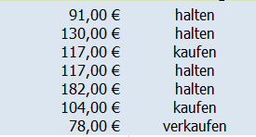
 |  |  |  |  | verkaufen | Wenn "verkufen bei" kleiner gleich "aktueller Stand" ist
 |  | Lösung: |  |  | halten | Wenn "aktueller Stand" zwischen kaufen und verkaufen ist

